关系图
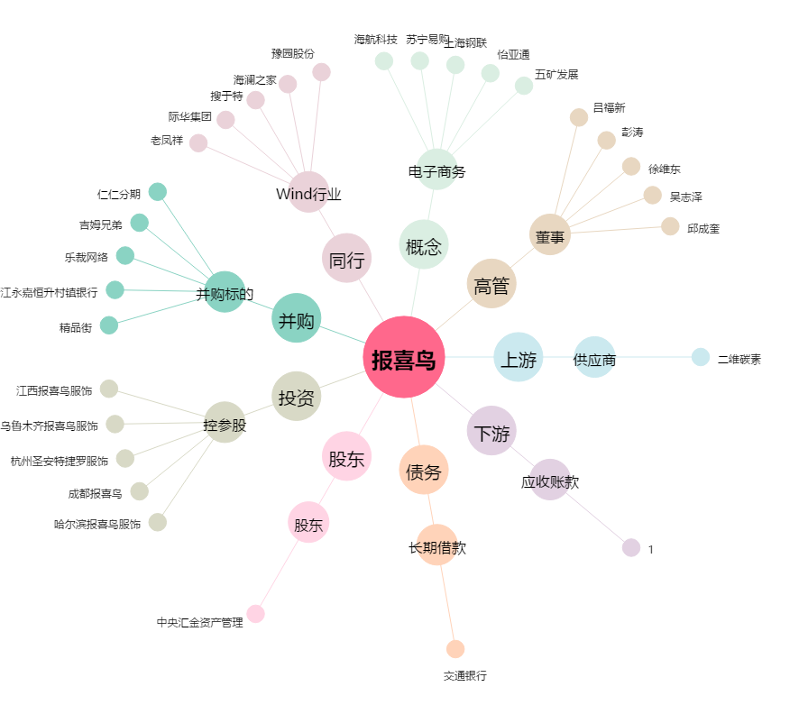
报喜鸟[002154.SZ] - 关系概览图

